表紙・改定履歴
Webダイレクト販売
運用者参照API 詳細設計書

© 2020 Sasuke Financial Lab Inc.

変 更 記 録
版数 REV. | 作成更新日 | 変 更 内 容 | 担 当
01 | 2020-10-28 | 初版 | 笠松
02 | 2020-10-29 | パラメータチェック処理追加 | 笠松
03 | 2020-10-30 | 10/30 レビューバック対応 ・プロセス： 運用者データの検索条件修正 (権限コードを削除し、本登録条件を追加) 同様の修正をシーケンス図にも反映 運用者DTO パスワードの項目削除 SQL結果や返却値の記述方法を表1に集約 | 笠松
04 | 2020-11-27 | 「role_code」の綴りを修正(元々、「roll_code」となっていた) | 笠松
05 | 2021-01-18 | 入力値の運用者IDを配列に変更 | 笠松

インターフェース
詳細設計 |  |  | 大項目 | 小項目 | 詳細

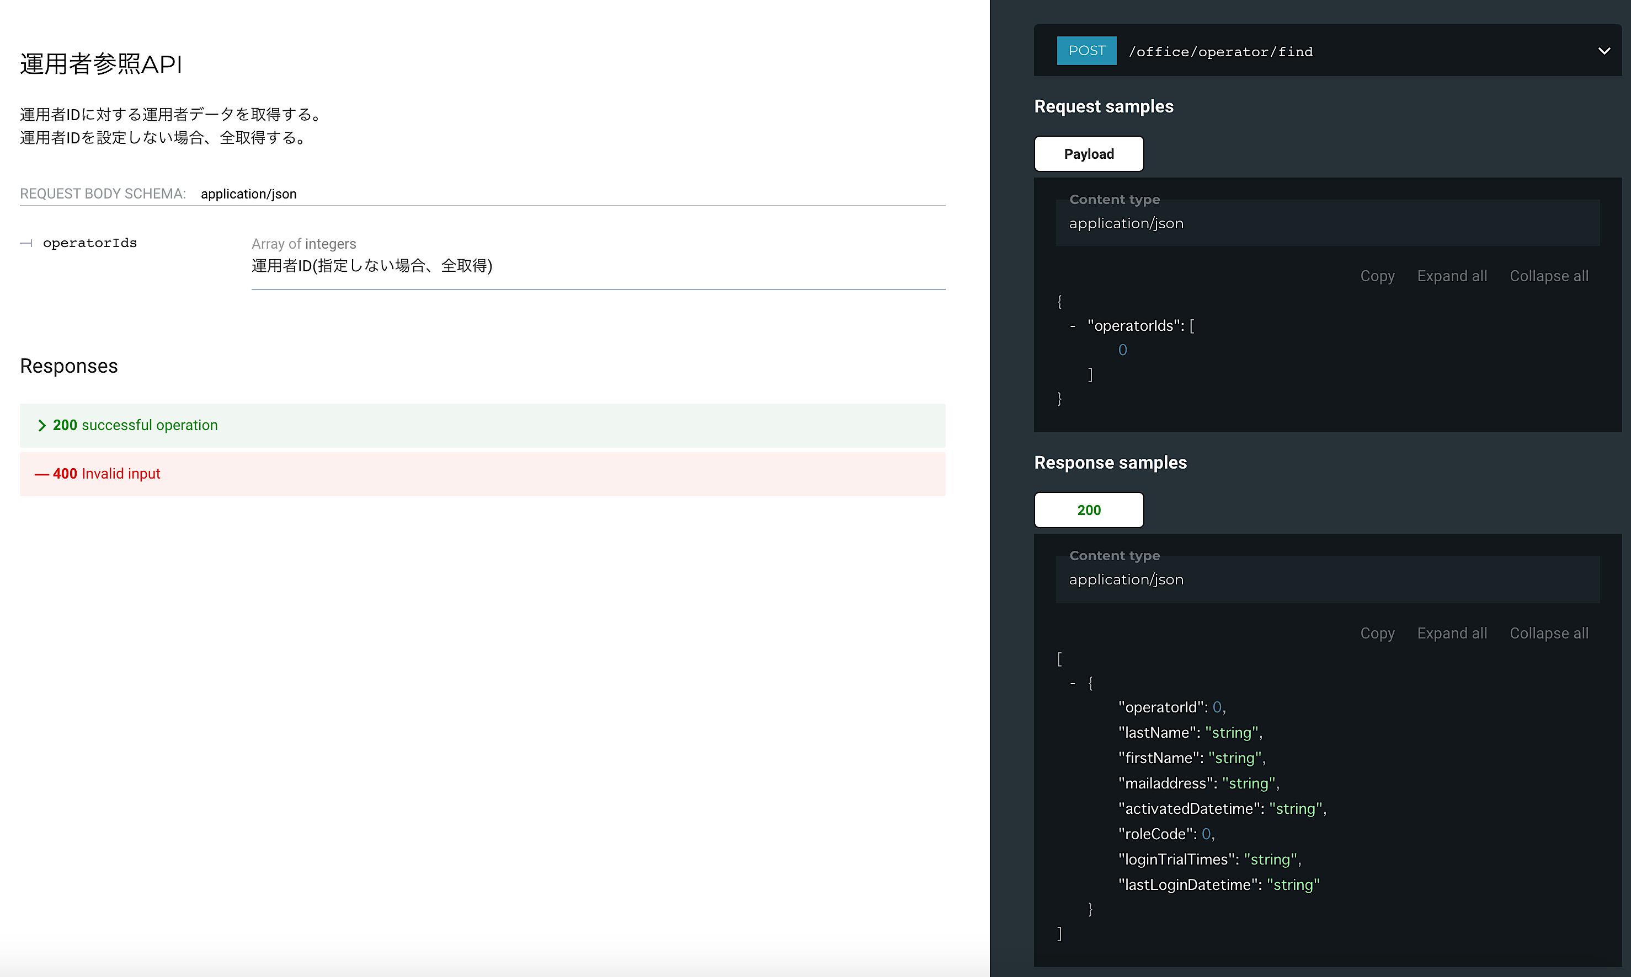

 | エラーコード
 |  | API共通定義書の「リクエスト・レスポンス仕様」シートを参照

